Graficas
Diana / 14-3-3ζ (media de parejas): Diferenciada vs Sin diferenciar
K14
Dif | 0.781
Sin dif | 14.904
K5
Dif | 0.048
Sin dif | 2.357
K2
Dif | 0.757
Sin dif | 7.876

K1
Dif | 0.022
Sin dif | 1.020
K10 ab
Dif | 0.417
Sin dif | 0.002
IVL
Dif | 2.072
Sin dif | 0.014

ARNm vs proteina
MD2: ARNm (qPCR, 7 d vs 0 d) frente a proteína (WB, Dif vs Sin dif)
ARNm: RQ 2^-ΔΔCt con YWHAZ, de qPCR_analisis_MD2_MD3.xlsx (hoja Resumen; azul = copiado de ese archivo). Proteína: fold de la hoja Analisis (fórmulas).
Supuesto: WB «Sin dif» = KerCT WT / 0 días y «Dif» = KerCT MD2 7 días (Hoja1). Fold > 1 = más en diferenciado.
Fold diferenciado vs sin diferenciar (MD2)
 |  |  |  |  |  |  |  |  | K10 e IVL: la barra de proteína es un mínimo (en Sin dif no hay banda).
Gen | ARNm MD2 rep 1 | ARNm MD2 rep 2 | ARNm 7d/0d (media) | Proteína Dif/Sin dif (norm. 14-3-3ζ) | Proteína Dif/Sin dif (señal bruta) | ¿Proteína es un mínimo? | ¿Mismo sentido ARNm y proteína? | Comentario
KRT1 / K1 | 68.65 | 43.27 | 54.50 | 0.02 | 0.15 | No | NO | ARNm casi ausente a 0 d (Ct ≈ 32) pero el WB da banda fuerte en Sin dif: la banda probablemente no es K1 (reacción cruzada).
KRT2 / K2 | 2.49 | 2.24 | 2.36 | 0.10 | 0.58 | No | NO | ARNm muy bajo en ambas (Ct ≈ 30–31): la banda fuerte en Sin dif del WB es sospechosa.
KRT10 / K10 (ab) | 24.55 | 21.12 | 22.77 | 8.55 | 33.00 | Sí (≥) | Sí | Concuerdan: K10 solo detectable en Dif. El valor de proteína es un mínimo (Sin dif bajo el límite de detección).
KRT14 / K14 | 0.35 | 0.41 | 0.38 | 0.05 | 0.29 | No | Sí | Concuerdan (bajan). La proteína sin normalizar (~0,3) se parece mucho al ARNm (~0,4); normalizada a 14-3-3ζ se exagera.
IVL | 177.77 | 162.14 | 169.77 | 30.75 | 143.01 | Sí (≥) | Sí | Concuerdan: IVL solo detectable en Dif. Valor de proteína = mínimo.
KRT5 / K5 | no medido |  |  | 0.02 | 0.10 |  |  | Sin dato de ARNm en MD2 (en Medio 3D sí). Proteína baja con la diferenciación, como se espera.
La media de ARNm es geométrica entre MD2 rep 1 y rep 2. En proteína: media geométrica de las parejas del WB.

Lectura:
• K14, K10 e IVL: ARNm y proteína van en el mismo sentido (K14 baja; K10 e IVL suben, y en proteína solo aparecen en diferenciado).
• K1 y K2: discrepancia total. El ARNm sube con la diferenciación (K1 ~56×, K2 ~2,4×) pero el WB da más señal en Sin dif, incluso sin normalizar.
A 0 d el ARNm de KRT1 y KRT2 está casi en el límite (Ct 30–32), así que una banda fuerte en Sin dif no es creíble: revisar especificidad del anticuerpo / altura de la banda (K1 ~67 kDa, K2 ~65 kDa; K5 ~58 kDa, K14 ~50 kDa).
• 14-3-3ζ (YWHAZ): el ARNm apenas cambia (Ct 16,4 a 0 d frente a 16,0 a 7 d en MD2, ~1,3×), pero la proteína sale 4–8× más alta en Dif con la misma carga teórica (30 µg).
Eso apunta a carga desigual / cuantificación de proteína, más que a un cambio real de 14-3-3ζ. Con señal sin normalizar, K14 (0,3×) coincide con el ARNm (0,4×).
• Magnitudes: no son comparables 1:1 (el WB satura y tiene menos rango dinámico que la qPCR); lo comparable es el sentido del cambio.

Hoja1
Condición | Concentración | ul para 30ng | ul agente reductor | ul tampón carga | ul H2O | volumen final | ¿Cuántas?
KerCT WT | 4.085 | 7.3439412485 | 1.5 | 3.75 | 3.9060587515 | 15 | 12
KerCT MD2 7 días | 13.8 | 2.1739130435 | 1.5 | 3.75 | 9.0760869565 | 15 | 12

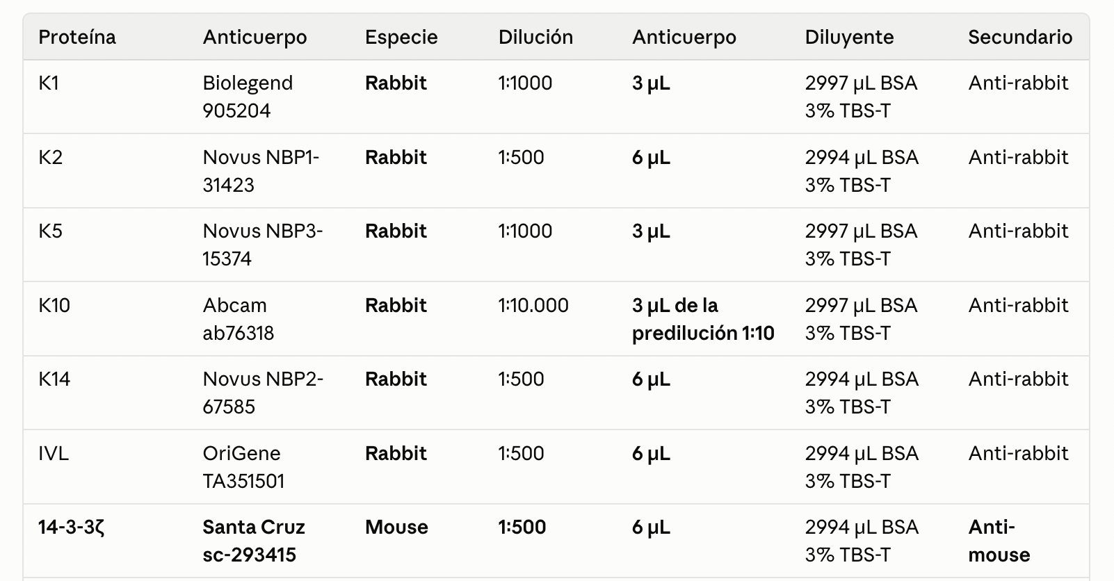

 |  |  |  |  |  | 1:5000 el de K10 abcam al final

Hoja2
